Jarak Pagar
TABEL 28 |  |  |  |  |  |  |  |  |  | clear mas eko |  |  |  |  | Jarak Pagar
REKAPITULASI LUAS AREAL, PRODUKSI DAN PRODUKTIVITAS PERKEBUNAN RAKYAT
TANAMAN TAHUNAN DI JAWA TENGAH TAHUN 2024
KOMODITAS : JARAK PAGAR

No | Kabupaten/Kota | Areal (Ha) |  |  |  | Produksi |  | Jumlah Petani Pekebun (KK) | Rata0rata Kepemilikan Lahan (Ha/KK)

 |  | TBM | TM | TT/TR | Jumlah | Jumlah (Ton) | Rata-rata (Kg/Ha) |  |  |  | BERDASARKAN TOTAL AREAL |  | BERDASARKAN JUMLAH PRODUKSI

Luas Areal Jarak Pagar Jateng (Ha)
Kab. Boyolali | 12.50
Kab. Blora | 9.88
Kab. Kebumen | 6.00
Kab. Wonogiri | 6.00
Kab. Grobogan | 3.25
Kab. Purworejo | 2.35
1 | 2 | 4 | 5 | 6 | 3 | 7 | 8 | 9 | 10 |  | KAB/KOTA | TOTAL AREAL | KAB/KOTA | PRODUKSI
1 | Kab. Cilacap | - | - | - | - | - | - | - | - |  | Kab. Boyolali | 12.50 | Kab. Kebumen | 0.80
2 | Kab. Banyumas | - | - | - | - | - | - | - | - |  | Kab. Blora | 9.88 | Kab. Wonogiri | 0.43
3 | Kab. Purbalingga | - | - | - | - | - | - | - | - |  | Kab. Kebumen | 6.00 | Kab. Grobogan | 0.36
4 | Kab. Banjarnegara | - | - | - | - | - | - | - | - |  | Kab. Wonogiri | 6.00 | Kab. Purworejo | 0.02
5 | Kab. Kebumen | - | 2.00 | 4.00 | 6.00 | 0.80 | 400 | 65 | 0.09 |  | Kab. Grobogan | 3.25
6 | Kab. Purworejo | 1.75 | 0.60 | - | 2.35 | 0.02 | 33 | 36 | 0.07 |  | Kab. Purworejo | 2.35
7 | Kab. Wonosobo | - | - | - | - | - | - | - | -
8 | Kab. Magelang | - | - | - | - | - | - | - | -
9 | Kab. Boyolali | - | 12.50 | - | 12.50 | - | - | 34 | 0.37
10 | Kab. Klaten | - | - | - | - | - | - | - | -
11 | Kab. Sukoharjo | - | - | - | - | - | - | - | -
12 | Kab. Wonogiri | - | 3.00 | 3.00 | 6.00 | 0.43 | 143 | 38 | 0.16
13 | Kab. Karanganyar | - | - | - | - | - | - | - | -
14 | Kab. Sragen | - | - | - | - | - | - | - | -
15 | Kab. Grobogan | - | 2.25 | 1.00 | 3.25 | 0.36 | 160 | 17 | 0.19
16 | Kab. Blora | 5.24 | 4.38 | 0.26 | 9.88 | - | - | 237 | 0.04
Produksi Jarak Pagar Jateng (Ton)
Kab. Boyolali | 12.50
Kab. Blora | 9.88
Kab. Kebumen | 6.00
Kab. Wonogiri | 6.00
Kab. Grobogan | 3.25
Kab. Purworejo | 2.35
17 | Kab. Rembang | - | - | - | - | - | - | - | -
18 | Kab. Pati | - | - | - | - | - | - | - | -
19 | Kab. Kudus | - | - | - | - | - | - | - | -
20 | Kab. Jepara | - | - | - | - | - | - | - | -
21 | Kab. Demak | - | - | - | - | - | - | - | -
22 | Kab. Semarang | - | - | - | - | - | - | - | -
23 | Kab. Temanggung | - | - | - | - | - | - | - | -
24 | Kab. Kendal | - | - | - | - | - | - | - | -
25 | Kab. Batang | - | - | - | - | - | - | - | -
26 | Kab. Pekalongan | - | - | - | - | - | - | - | -
27 | Kab. Pemalang | - | - | - | - | - | - | - | -
28 | Kab. Tegal | - | - | - | - | - | - | - | -
29 | Kab. Brebes | - | - | - | - | - | - | - | -
30 | Kota Surakarta | - | - | - | - | - | - | - | -
31 | Kota Salatiga | - | - | - | - | - | - | - | -
32 | Kota Semarang | - | - | - | - | - | - | - | -
JAWA TENGAH 2024 |  | 6.99 | 24.73 | 8.26 | 39.98 | 1.61 | 65.10 | 427 | 0.09
JAWA TENGAH 2023 |  | 7.44 | 27.03 | 7.61 | 42.08 | 2.28 | 84 | 424 | 0.10
JAWA TENGAH 2022 |  | 13.84 | 21.41 | 9.14 | 44.39 | 4.40 | 206 | 470 | 0.09
JAWA TENGAH 2021 |  | 15.09 | 29.37 | 16.44 | 60.90 | 7.39 | 252 | 899 | 0.07
JAWA TENGAH 2020 |  | 42.64 | 52.00 | 12.30 | 106.94 | 11.44 | 220 | 1,109 | 0.10
JAWA TENGAH 2019 |  | 63.55 | 80.75 | 24.00 | 168.30 | 17.11 | 212 | 1,954 | 0.09
 | Wujud Produksi : Biji Kering
 |  |  |  |  |  |  |  |  |  |  |  |  |  | https://datawrapper.dwcdn.net/ZEZ61/1/
Perkembangan Produksi Jarak Pagar
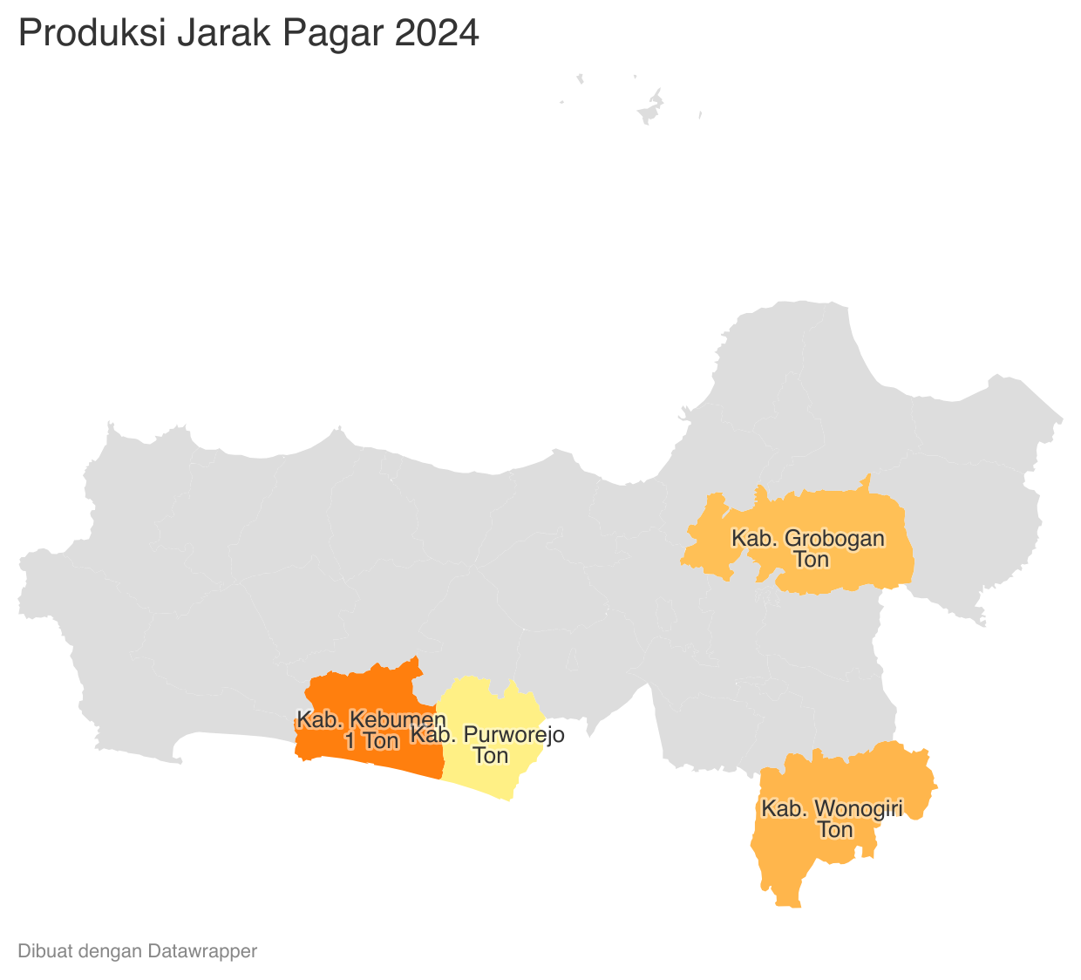
 |  |  |  |  |  |  |  | https://datawrapper.dwcdn.net/Y0126/1/
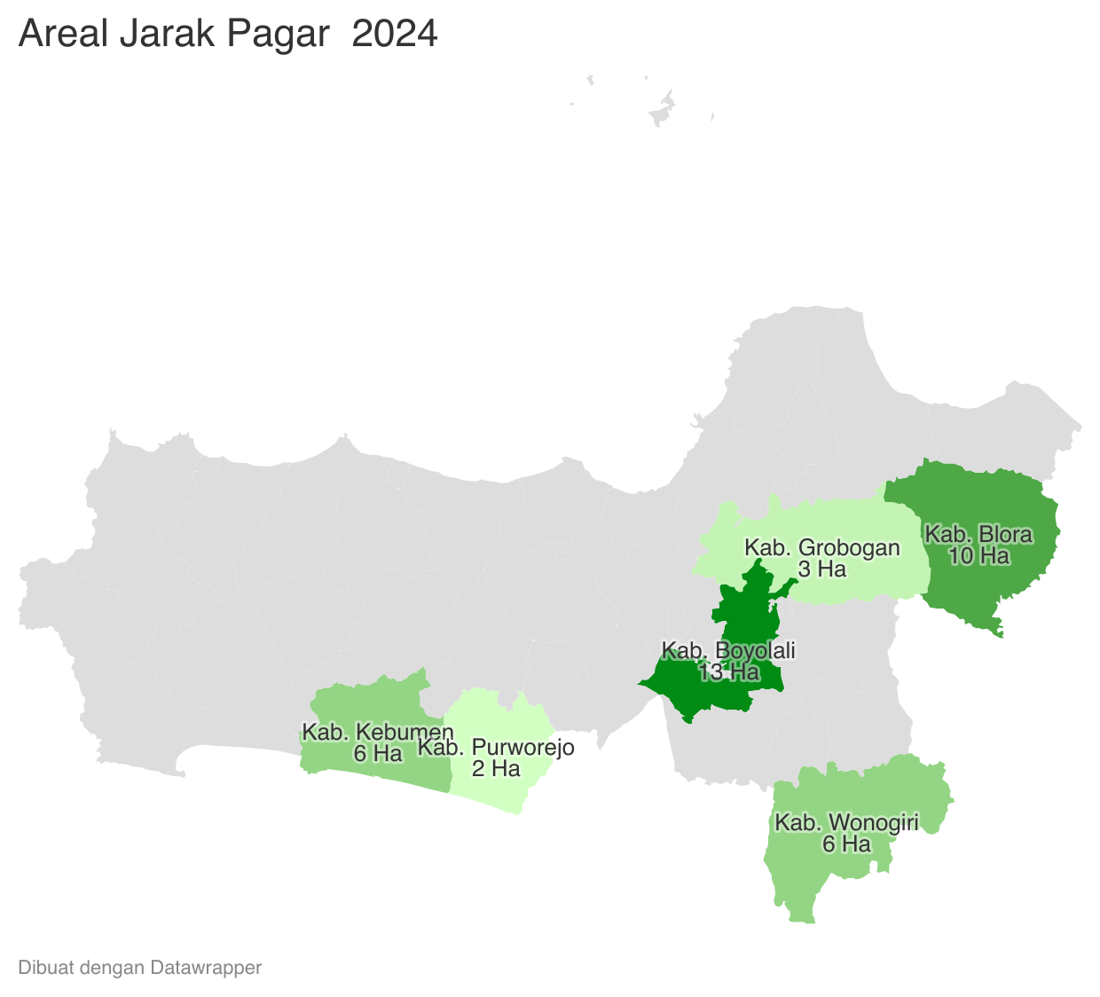
 | Tahun | Produksi
 | 2024 | 1.61
 | 2023 | 2.28
 | 2022 | 4.40
 | 2021 | 7.39
 | 2020 | 11.44
 | 2019 | 17.11
 | 2018 | 62.85
 | 2017 | 124.33
 | 2016 | 119.43
 | 2015 | 149.84
 | 2014 | 163.05
 | 2013 | 264.92
 | 2012 | 275.62

